상품제안서
커스텀 골프공 굿즈 6구세트 | 상품코드: S27945

 |  |  |  |  |  |  | 02-713-8555 | www.synergygift.co.kr
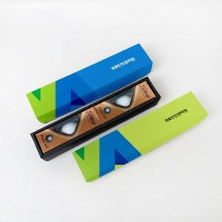

【상세/제작정보】 | 특별한 선물이 될 수 있도록 맞춤 패키지 제작형 굿즈

【인쇄/포장옵션】 | 기타 / 제작케이스입각

【공급단가】 | 수량 | 100~ | 200~ | 300~ | 500~ | 1,000~
*VAT별도 | 볼빅비비드 | 29,500원 | 27,000원 | 26,500원 | 26,000원 | 25,000원
 | 타이틀리스트 | 42,500원 | 39,500원 | 39,000원 | 38,000원 | 36,500원

【상품 URL】 | https://www.synergygift.co.kr:443/src/goods_detail.php?gdno=27945

